structured_data
tb.Cliente |  |  |  | tb.Articulo |  | Transacciones
id | nombre | apellido |  | producto | precio
Pepe_Rdguez | Pepe | Rdguez |  | Boligrafo | 0.25 | T1 | Pepe_Rdguez | Pepe | Rdguez
Manolo_Devesa | Manolo | Devesa |  | Lapiz | 0.3 |  | Boligrafo | 0.25
Maria_Santos | Maria | Santos |  | Folio | 0.03 |  | 7/18/23 | Boligrafo | Pepe_Rdguez | 1

 |  |  |  |  |  | T2 | Manolo_Devesa | Manolo | Devesa
 |  |  |  |  |  |  | Boligrafo | 0.25
 | tb.Ventas |  |  |  |  |  | 7/18/23 | Boligrafo | Manolo_Devesa | 3
 | fecha | articulo_id | cliente_id | cantidad
 | 7/18/23 | Boligrafo | Pepe_Rdguez | 1 |  | T3 | Maria_Santos | Maria | Santos
 | 7/18/23 | Boligrafo | Manolo_Devesa | 3 |  |  | Lapiz | 0.3
 | 7/18/23 | Lapiz | Maria_Santos | 7 |  |  | 7/18/23 | Lapiz | Maria_Santos | 7
 | 7/18/23 | Folio | Maria_Santos | 100
 | 7/18/23 | Folio | Pepe_Rdguez | 8 |  | T4 | Maria_Santos | Maria | Santos
 |  |  |  |  |  |  | Folio | 0.03
 |  |  |  |  |  |  | 7/18/23 | Folio | Maria_Santos | 100
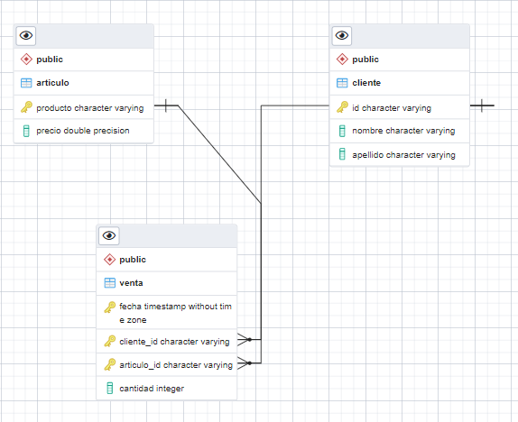
 |  |  |  |  |  | T5 | Pepe_Rdguez | Pepe | Rdguez
 |  |  |  |  |  |  | Folio | 0.03
 |  |  |  |  |  |  | 7/18/23 | Folio | Pepe_Rdguez | 8

 |  |  |  |  |  | tb.Error
 |  |  |  |  |  | id_error |  | valor | motivo

